Presentación
El presente documento fue elaborado por: Daniella Suger Bedorin en el marco del proyecto "Incrementando la ambición de las Contribuciones Nacionalmente Determinadas y el financiamiento climático en Centro América” (NDC-5).
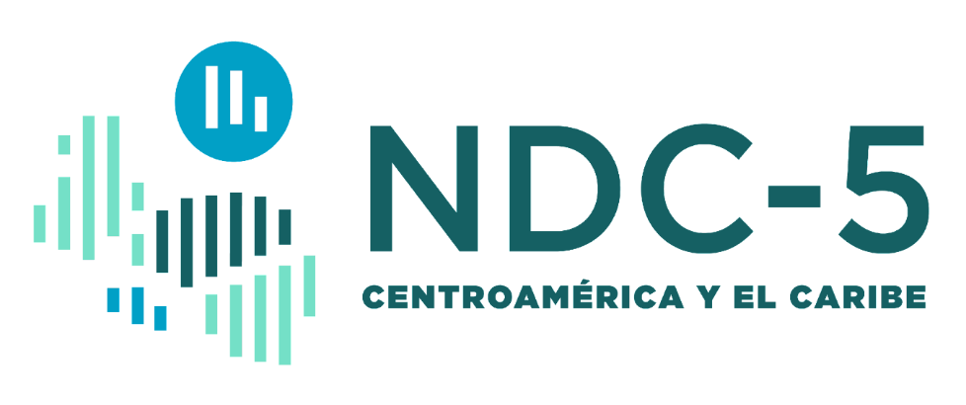

 |  | Glosario inglés-español sobre mercados de carbono e instrumentos de precio al carbono.

 | Este documento contiene un glosario inglés-español de los instrumentos de precio al carbono (IPCs) y los mercados de carbono, incluyendo el Artículo 6 del Acuerdo de París.

